Arkusz1
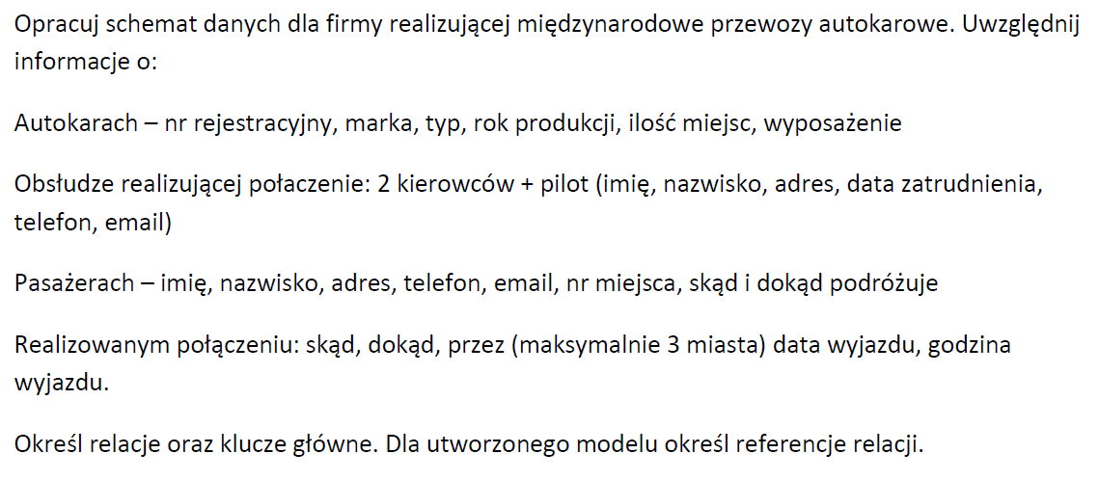

 |  |  |  |  |  |  |  |  |  |  | 1-1 |  |  | 0,1
 |  |  |  |  |  |  |  |  |  |  | 1-n |  |  | 1,1
 |  |  |  |  |  |  |  |  |  |  | m-n |  |  | 0,n
 |  |  |  |  |  |  |  |  |  |  |  |  |  | 1,n

id_autokar | marka | typ | rok | miejsca | nr rej | wyp
1 | mercedes | ciatro | 2020 | 49 | dw 2345345
2 | mercedes | ciatro | 2021 | 49 | dw 8568676
3 | mercedes | ciatro | 2021 | 49 | null |  |  |  |  |  |  |  | marka
 |  |  |  |  |  |  |  |  |  |  |  |  | id_marka
 |  |  |  |  |  |  |  |  |  |  |  |  | marka
 | marka |  |  |  |  |  |  |  |  | autokar |  |  | 1.1
 | typ |  |  |  | id_marka | marka |  |  |  | id_autokar
 | rok |  |  |  | 1 | Mercedes |  |  |  | nr_rej |  |  | 0,n
 | miejsca |  |  |  | 2 | Setra |  |  |  | rok | 0,n | 1.1 | model
 | nr rej |  |  |  |  |  |  |  |  | id_marka |  |  | id_model
 |  |  |  |  |  |  |  |  |  | id_model |  |  | model
 |  |  |  |  |  |  |  |  |  |  |  |  | ilosc_miejsc
 |  |  |  |  | id_model | model | ilosc_miejsc | id_marka |  |  |  |  | id_marka
 |  |  |  |  | 1 | Citaro | 49 | 1
 |  |  |  |  | 2 | 515HD | 55 | 2

 |  |  |  |  | id_autokar | nr_rej | rok | id_marka | id_model
 |  |  |  |  | 1 | dw 2345345 | 2020 | 1 | 1
 |  |  |  |  | 2 | dw 8568676 | 2021 | 1 | 1

